상품제안서
모스니에 5단 8K 원형캡슐우산+5단 암막 6K우산 세트 | 상품코드: S46187

 |  |  |  |  |  |  | 02-713-8555 | www.synergygift.co.kr
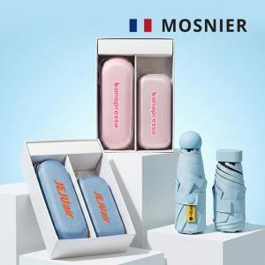

【상세/제작정보】 | <p><span style="font-size: 14pt;">※ 레이저-손잡이인쇄 / 컬러인쇄-손잡이, 우산집, 파우치 가능</span></p>

【인쇄/포장옵션】 | 손잡이 레이저, 풀칼라 / 포장지포장

【공급단가】 | 수량 | 20~ | 100~ | 300~ | 500~ | 1,000~
*VAT별도 | 단가 | 15,200원 | 13,900원 | 13,300원 | 13,000원 | 12,800원

【상품 URL】 | https://www.synergygift.co.kr:443/src/goods_detail.php?gdno=46187

